テンプレ
テストケース
テスト名称
事前条件
テストケース
No | 手順 | 期待結果 | 判定 | 実施日 | 不具合No | 備考

drop table employee;
drop table department;
-- ============================
-- 部門 department
-- ============================
CREATE TABLE department
(
dept_id integer GENERATED ALWAYS AS IDENTITY,
dept_name varchar(10) NOT NULL,
CONSTRAINT pk_dept_id PRIMARY KEY (dept_id),
CONSTRAINT nn_dept_name CHECK (dept_name <> '')
);
INSERT INTO department (dept_name) VALUES ('無所属');
INSERT INTO department (dept_name) VALUES ('総務部');
INSERT INTO department (dept_name) VALUES ('経理部');
INSERT INTO department (dept_name) VALUES ('人事部');
INSERT INTO department (dept_name) VALUES ('開発部');
INSERT INTO department (dept_name) VALUES ('営業部');
-- ============================
-- 社員 employee
-- ============================
CREATE TABLE employee
(
emp_id integer GENERATED ALWAYS AS IDENTITY,
emp_name varchar(10) NOT NULL,
dept_id integer NOT NULL,
birthday date NOT NULL,
gender integer NOT NULL,
phone_number varchar(20) NOT NULL,
email varchar(100) NOT NULL,
address varchar(100) NOT NULL,
delete_flag boolean NOT NULL DEFAULT FALSE,
CONSTRAINT pk_emp_no PRIMARY KEY (emp_id),
CONSTRAINT fk_dept_no FOREIGN KEY (dept_id)
REFERENCES department(dept_id)
);
INSERT INTO employee (emp_name, dept_id, birthday, gender, phone_number, email, address) VALUES ('田中太郎',2,'2001-08-08',0,'11122223333','taro@sample.com','東京都');
INSERT INTO employee (emp_name, dept_id, birthday, gender, phone_number, email, address) VALUES ('鈴木三郎',6,'1984-08-08',0,'11122323333','sab@sample.com','神奈川県');
INSERT INTO employee (emp_name, dept_id, birthday, gender, phone_number, email, address) VALUES ('佐藤花子',4,'2012-08-08',1,'11124223333','hana5@sample.com','北海道');
INSERT INTO employee (emp_name, dept_id, birthday, gender, phone_number, email, address) VALUES ('中田彩子',5,'2011-08-08',1,'11125223333','aya@sample.com','アメリカ合衆国');
INSERT INTO employee (emp_name, dept_id, birthday, gender, phone_number, email, address) VALUES ('加藤圭太',3,'2004-08-08',0,'11126223333','keita@sample.com','中華人民共和国');
INSERT INTO employee (emp_name, dept_id, birthday, gender, phone_number, email, address) VALUES ('松本良太',4,'2003-08-08',0,'11127223333','ryota@sample.com','大韓民国');
INSERT INTO employee (emp_name, dept_id, birthday, gender, phone_number, email, address) VALUES ('山下孝輔',5,'1991-08-08',2,'11127223333','kosuke@sample.com','沖縄県');
INSERT INTO employee (emp_name, dept_id, birthday, gender, phone_number, email, address) VALUES ('渡辺大輔',4,'2000-08-08',2,'11128223333','daisuke@sample.com','東京都');

データベース登録用クエリ
drop table employee;
drop table department;
-- ============================
-- 部門 department
-- ============================
CREATE TABLE department
(
dept_id integer GENERATED ALWAYS AS IDENTITY,
dept_name varchar(10) NOT NULL,
CONSTRAINT pk_dept_id PRIMARY KEY (dept_id),
CONSTRAINT nn_dept_name CHECK (dept_name <> '')
);
INSERT INTO department (dept_name) VALUES ('無所属');
INSERT INTO department (dept_name) VALUES ('総務部');
INSERT INTO department (dept_name) VALUES ('経理部');
INSERT INTO department (dept_name) VALUES ('人事部');
INSERT INTO department (dept_name) VALUES ('開発部');
INSERT INTO department (dept_name) VALUES ('営業部');
-- ============================
-- 社員 employee
-- ============================
CREATE TABLE employee
(
emp_id integer GENERATED ALWAYS AS IDENTITY,
emp_name varchar(10) NOT NULL,
dept_id integer NOT NULL,
birthday date NOT NULL,
gender integer NOT NULL,
phone_number varchar(20) NOT NULL,
email varchar(100) NOT NULL,
address varchar(100) NOT NULL,
delete_flag boolean NOT NULL DEFAULT FALSE,
CONSTRAINT pk_emp_no PRIMARY KEY (emp_id),
CONSTRAINT fk_dept_no FOREIGN KEY (dept_id)
REFERENCES department(dept_id)
);
INSERT INTO employee (emp_name, dept_id, birthday, gender, phone_number, email, address) VALUES ('田中太郎',2,'2001-08-08',0,'11122223333','taro@sample.com','東京都');
INSERT INTO employee (emp_name, dept_id, birthday, gender, phone_number, email, address) VALUES ('鈴木三郎',6,'1984-08-08',0,'11122323333','sab@sample.com','神奈川県');
INSERT INTO employee (emp_name, dept_id, birthday, gender, phone_number, email, address) VALUES ('佐藤花子',4,'2012-08-08',1,'11124223333','hana5@sample.com','北海道');
INSERT INTO employee (emp_name, dept_id, birthday, gender, phone_number, email, address) VALUES ('中田彩子',5,'2011-08-08',1,'11125223333','aya@sample.com','アメリカ合衆国');
INSERT INTO employee (emp_name, dept_id, birthday, gender, phone_number, email, address) VALUES ('加藤圭太',3,'2004-08-08',0,'11126223333','keita@sample.com','中華人民共和国');
INSERT INTO employee (emp_name, dept_id, birthday, gender, phone_number, email, address) VALUES ('松本良太',4,'2003-08-08',0,'11127223333','ryota@sample.com','大韓民国');
INSERT INTO employee (emp_name, dept_id, birthday, gender, phone_number, email, address) VALUES ('山下孝輔',5,'1991-08-08',2,'11127223333','kosuke@sample.com','沖縄県');
INSERT INTO employee (emp_name, dept_id, birthday, gender, phone_number, email, address) VALUES ('渡辺大輔',4,'2000-08-08',2,'11128223333','daisuke@sample.com','東京都');

ERegister
テストケース
テスト名称 |  | 登録社員記入テスト
事前条件 |  | 1. データベース登録が完了している(データベース登録用クエリ参照) 2. 社員情報入力画面に遷移している
テストケース
No | 手順 | 期待結果 | 判定 | 実施日 | 不具合No | 備考
1 | 名前、部署、生年月日、性別、電話番号、メールアドレス、住所が正しく入力された状態で完了ボタンをクリック | 登録確認画面へ遷移 | 〇 | 2026-05-27 |  | 以下記載のない条件については正しく入力されているものとする 入力例:"田中太郎"、"開発部"、"1999/09/09"、"11122223333"、"taro@sample.com"、"東京都新宿区"
2 | 名前が空欄の状態で完了ボタンをクリック | 「名前は1文字以上10文字以内で入力してください」と表示 | 〇 | 2026-05-27
3 | 名前が"あいうえおかきくけこ"(10文字)と入力されている状態で完了ボタンをクリック | 登録確認画面へ遷移 | 〇 | 2026-05-27
4 | 名前が"やゆよらりるえろわをん"(11文字)と入力されている状態で完了ボタンをクリック | 10文字までしか入力できず、フォームの中身が"やゆよらりるれろわを"となる | 〇 | 2026-05-27
5 | 生年月日に未来の日付(2027/01/01)を入力されている状態で完了ボタンをクリック | 「生年月日が不正です」と表示 | × | 2026-05-27 | 1 | 画面遷移はしないが、エラーメッセージも表示されない
6 | 生年月日に"1800/01/01"を入力されている状態で完了ボタンをクリック | 「生年月日が不正です」と表示 | × | 2026-05-27 | 2 | 画面遷移はしないが、エラーメッセージも表示されない
7 | 電話番号が空欄の状態で完了ボタンをクリック | 「電話番号は必須です」と表示 | 〇 | 2026-05-27
8 | 電話番号が"aaabbbbcccc"(半角数字以外の文字が含まれている)の状態で完了ボタンをクリック | 「電話番号が不正です」と表示 | 〇 | 2026-05-27
9 | 電話番号が"000011112222"(12文字以上)の状態で完了ボタンをクリック | 11文字までしか入力できず、フォームの中身が"00001111222"となる | 〇 | 2026-05-27
10 | メールアドレスが空欄の状態で完了ボタンをクリック | 「メールアドレスは必須です」と表示 | 〇 | 2026-05-27
11 | メールアドレスにが"tarosample.com"("@"が含まれていない)状態で完了ボタンをクリック | 「メールアドレスに「@」を挿入してください。「tarosample.com」内に「＠」がありません。」と表示 | 〇 | 2026-05-27
12 | メールアドレスに101文字入力されている状態で完了ボタンをクリック 以下を貼り付け "0123456789@012345678901234567890123456789012345678901234567890123456789012345678901234567890123456789" | 100文字までしか入力できず、フォームの中身が"0123456789@012345678901234567890123456789012345 67890123456789012345678901234567890123456789012345678"となる | 〇 | 2026-05-27
13 | 住所が空欄の状態で完了ボタンをクリック | 「住所は必須です」と表示 | 〇 | 2026-05-27
14 | 住所がに101文字入力されている状態で完了ボタンをクリック 以下を貼り付け "01234567890123456789012345678901234567890123456789012345678901234567890123456789012345678901234567891" | 100文字までしか入力できず、フォームの中身が"01234567890123456789012345678901234567890123456789012345678901234567890123456789012345678901234567890123456789"となる | 〇 | 2026-05-27
15 | 電話番号とメールアドレスが空欄の状態で完了ボタンをクリック | 「電話番号は必須です」「メールアドレスは必須です」と表示 | 〇 | 2026-05-27 |  | 不正な入力が複数されている場合、すべての警告文が表示される

テストケース
テスト名称 |  | 社員登録確認テスト
事前条件 |  | 1. データベース登録が完了している(データベース登録用クエリ参照) 2. 社員情報入力画面で社員情報を入力後、登録確認画面に遷移している
テストケース
No | 手順 | 期待結果 | 判定 | 実施日 | 不具合No | 備考
1 | 登録ボタンをクリック | 登録完了画面に遷移し、データベースに入力した社員情報が登録される | 〇 | 2026-05-27
2 | 戻るボタンをクリック | 社員情報入力画面に、以前入力した社員情報が入力された状態で遷移する | 〇 | 2026-05-27

テストケース
テスト名称 |  | 社員登録後遷移テスト
事前条件 |  | 1. データベース登録が完了している(データベース登録用クエリ参照) 2. 社員登録完了画面が遷移している
テストケース
No | 手順 | 期待結果 | 判定 | 実施日 | 不具合No | 備考
1 | メニューに戻るボタンをクリック | 機能選択画面に遷移する | 〇 | 2026-05-27
2 | 続けて登録するボタンをクリック | 社員情報入力画面に遷移 | 〇 | 2026-05-27
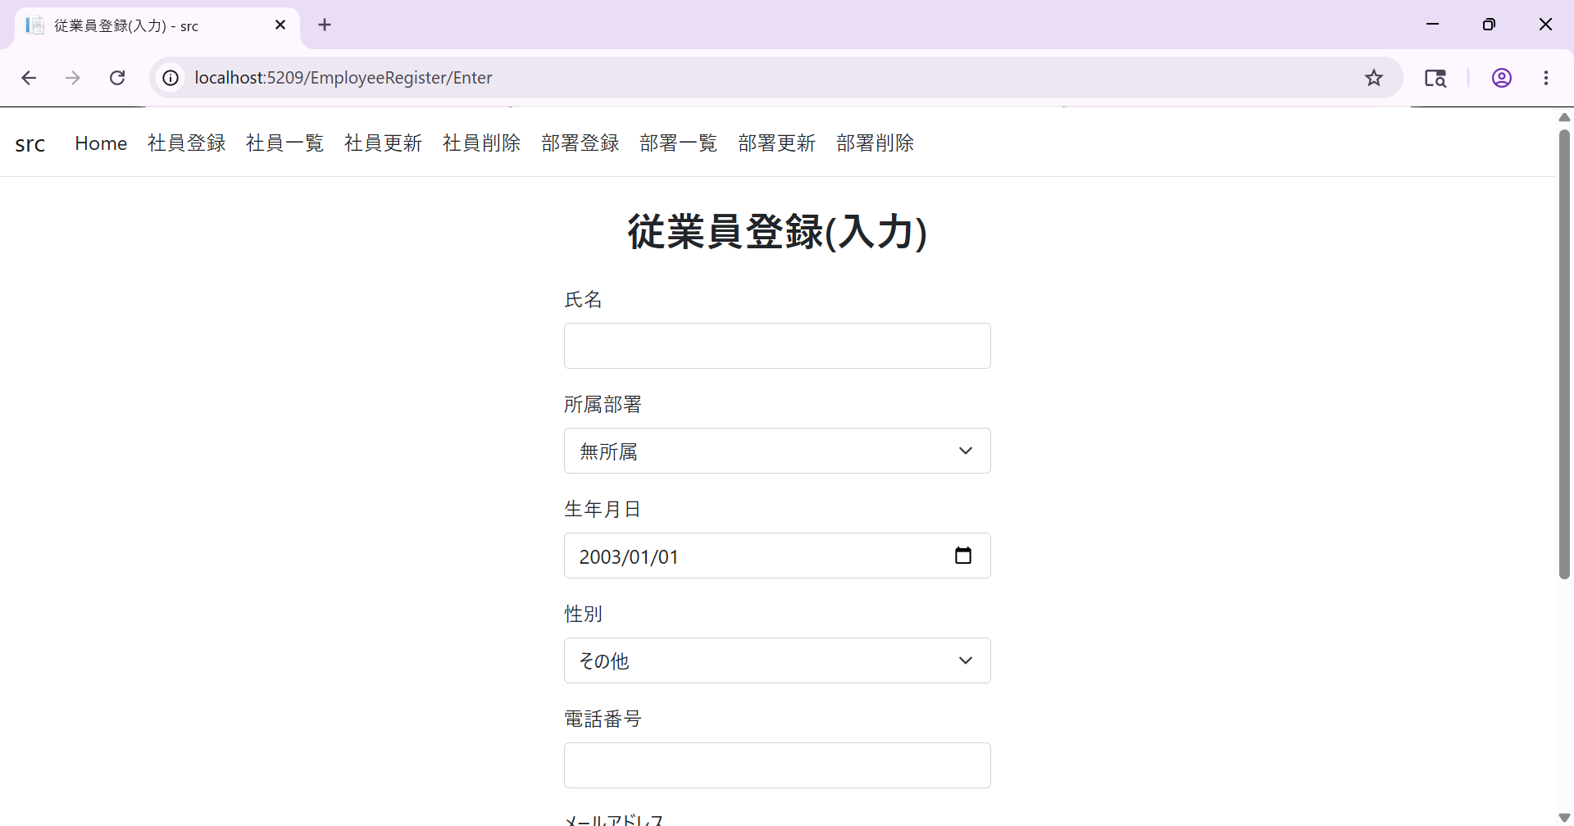

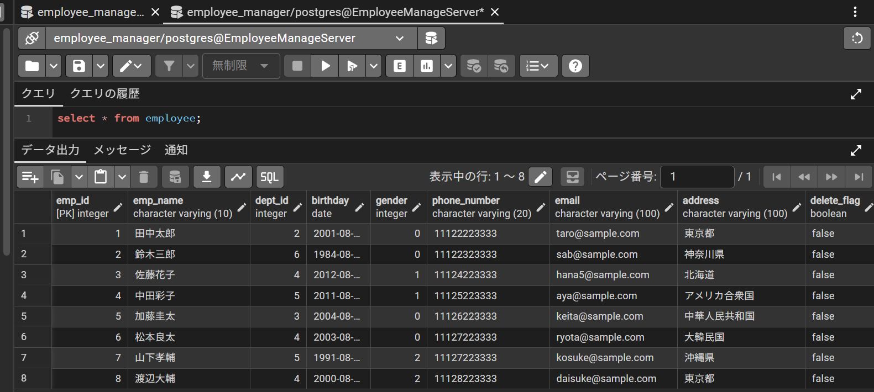

データベースの初期状態

社員情報入力画面

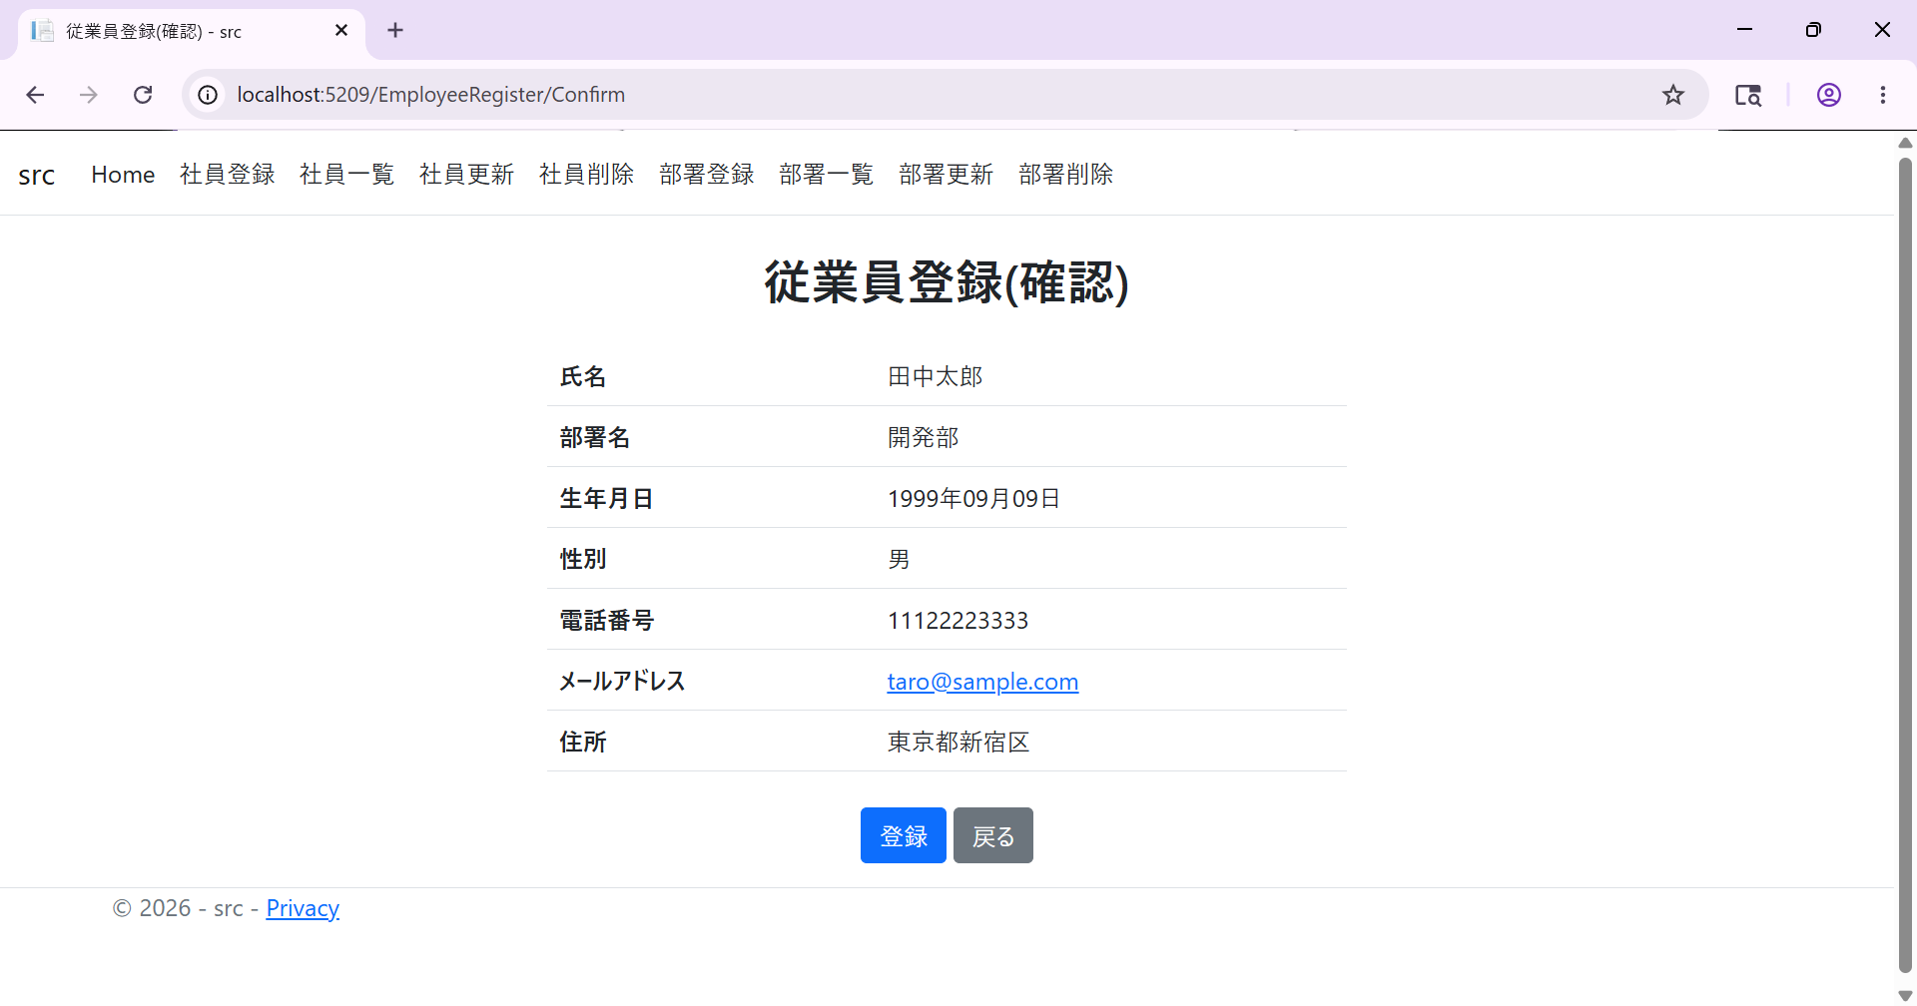

登録確認画面

登録したい社員情報を記入

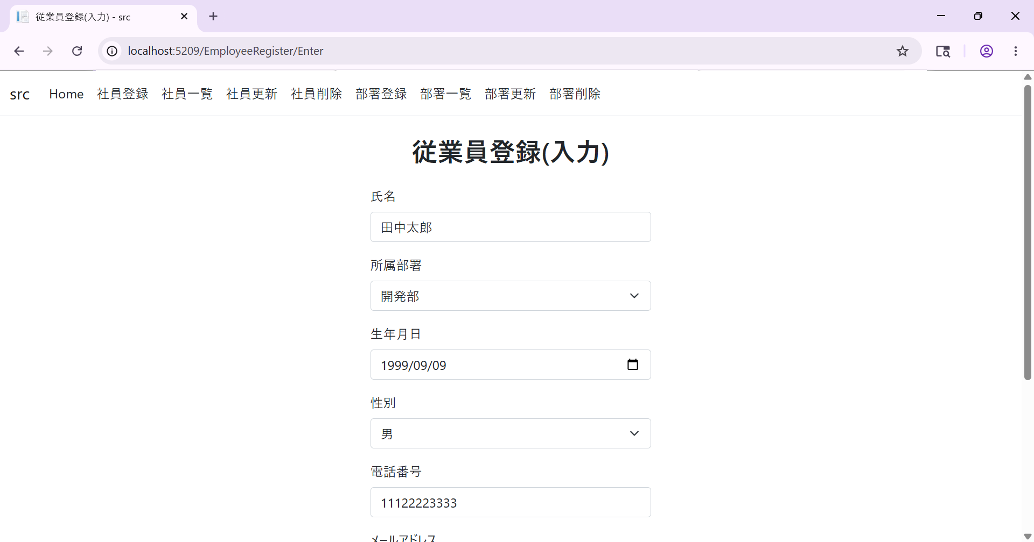
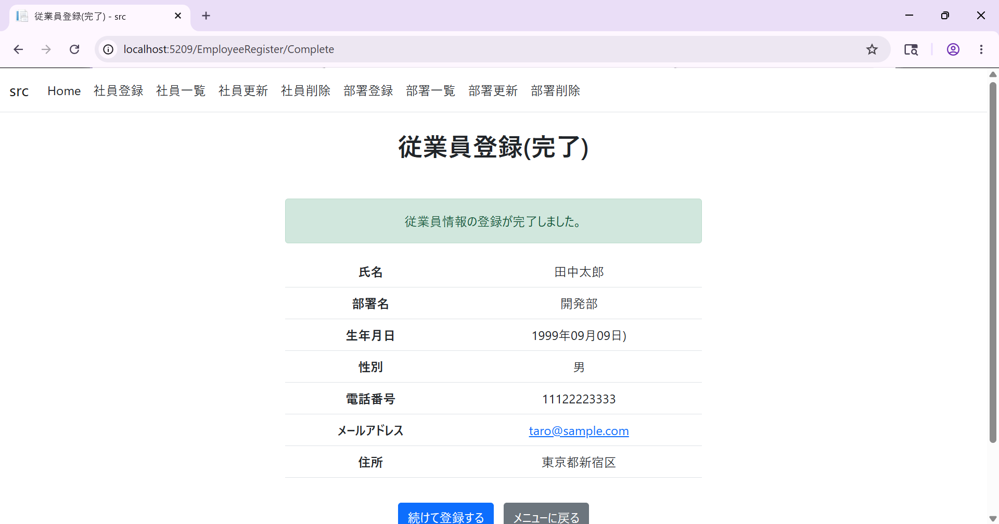

確認画面から確認をクリック(登録完了画面)
確認画面から戻るをクリック

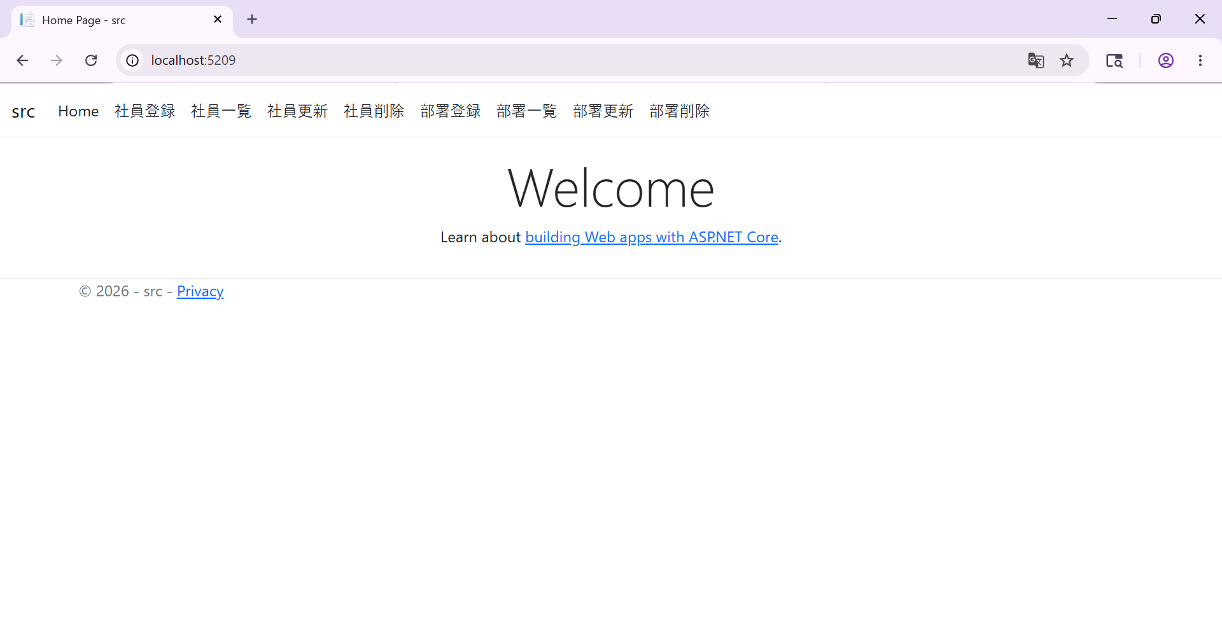

完了画面からメニューに戻るをクリック
完了画面から続けて登録するをクリック

入力した社員がデータベースに登録されていることを確認

入力エラー

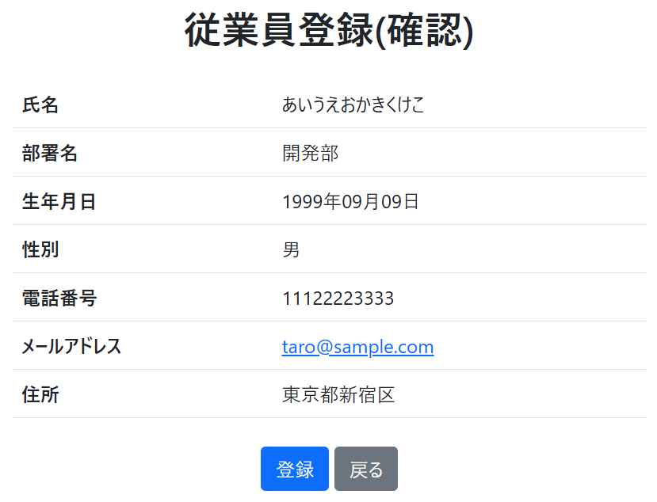

氏名が空欄

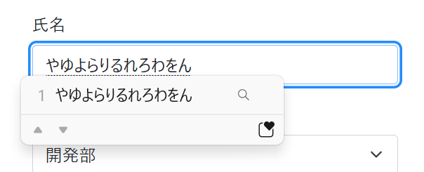

氏名が10文字

氏名が11文字以上



電話番号が空欄
未来の生年月日

電話番号に数字以外がある
電話番号が12文字以上

メールアドレスが空欄

メールアドレスに"@"がない

メールアドレスが101文字以上
住所が空欄

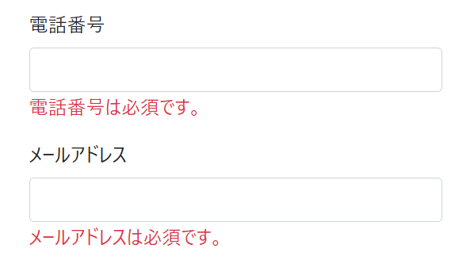

住所が101文字以上

電話番号とメールアドレスが空欄

EShow
テストケース
テスト名称 |  | 社員一覧表示テスト
事前条件 |  | 1. データベース登録が完了している(データベース登録用クエリ参照) 2. 機能選択画面が表示されている
テストケース
No | 手順 | 期待結果 | 判定 | 実施日 | 不具合No | 備考
1 | 社員一覧ボタンをクリック | 削除された社員を除いた全社員の情報が一覧で表示される

テストケース
テスト名称 |  | 社員一覧表示後遷移テスト
事前条件 |  | 1. データベース登録が完了している(データベース登録用クエリ参照) 2. 社員一覧画面が表示されている
テストケース
No | 手順 | 期待結果 | 判定 | 実施日 | 不具合No | 備考
1 | メニューーに戻るボタンをクリック | 機能選択画面に遷移する

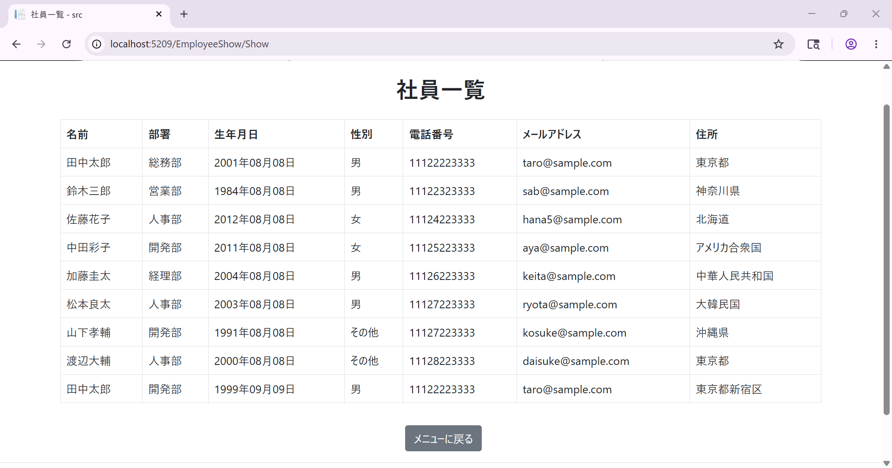

データベースの初期状態

社員一覧画面

一覧画面からメニューに戻るをクリック

DRegister
テストケース
テスト名称 |  | 部署情報入力テスト
事前条件 |  | 1. データベース登録が完了している(データベース登録用クエリ参照) 2. 部署情報入力画面に遷移している
テストケース
No | 手順 | 期待結果 | 判定 | 実施日 | 不具合No | 備考
1 | 部署名が"人事部"の状態で完了ボタンをクリック | 登録確認画面へ遷移 | 〇 | 2026-05-25
2 | 部署名が空欄の状態で完了ボタンをクリック | 「部署名は1~10文字で入力してください」と表示 | 〇 | 2026-05-25
3 | 部署名が"あいうえおかきくけこ"(10文字)の状態で完了ボタンをクリック | 登録確認画面へ遷移 | 〇 | 2026-05-25
4 | 部署名に"やゆよらりるれろわをん"(11文字以上)を入力 | 10文字までしか入力できず、フォームの中身が"やゆよらりるれろわを"となる | 〇 | 2026-05-25

テストケース
テスト名称 |  | 部署登録確認テスト
事前条件 |  | 1. データベース登録が完了している(データベース登録用クエリ参照) 2. 部署情報入力画面で部署情報を入力後、登録確認画面に遷移している
テストケース
No | 手順 | 期待結果 | 判定 | 実施日 | 不具合No | 備考
1 | 登録ボタンをクリック | 登録完了画面に遷移し、入力した部署情報がデータベースに登録される | 〇 | 2026-05-25
2 | 戻るボタンをクリック | 部署情報入力画面に、以前入力した部署情報が入力された状態で遷移する | 〇 | 2026-05-25

テストケース
テスト名称 |  | 部署登録後遷移テスト
事前条件 |  | 1. データベース登録が完了している 2. 部署登録完了画面が遷移している
テストケース
No | 手順 | 期待結果 | 判定 | 実施日 | 不具合No | 備考
1 | メニューに戻るボタンをクリック | 機能選択画面に遷移する | 〇 | 2026-05-25
2 | 続けて登録するボタンをクリック | 部署情報入力画面に遷移 | 〇 | 2026-05-25

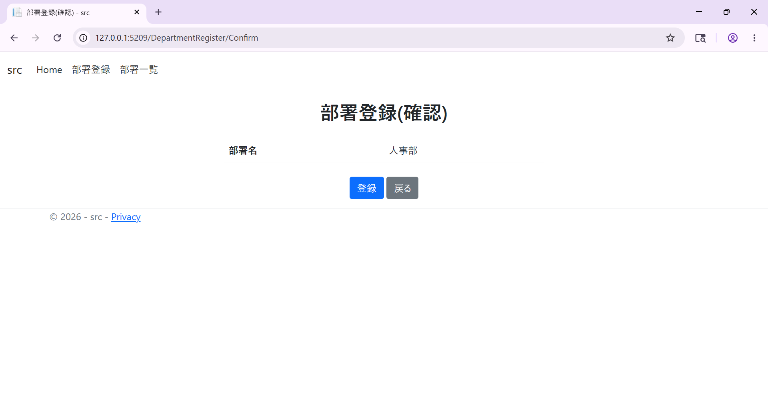
 | 部署情報入力テスト
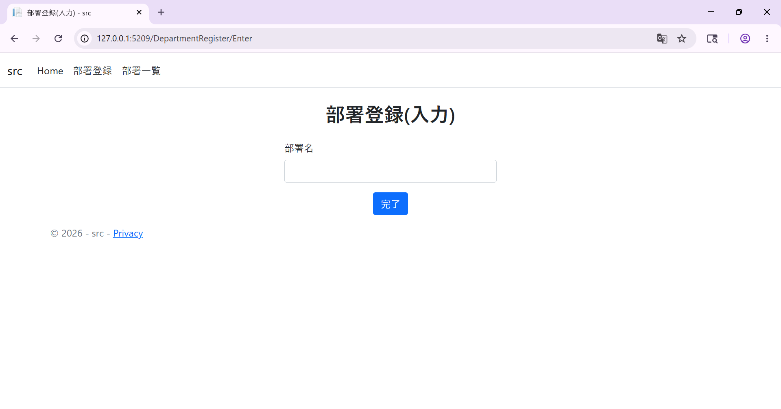

部署情報入力画面
No1 結果

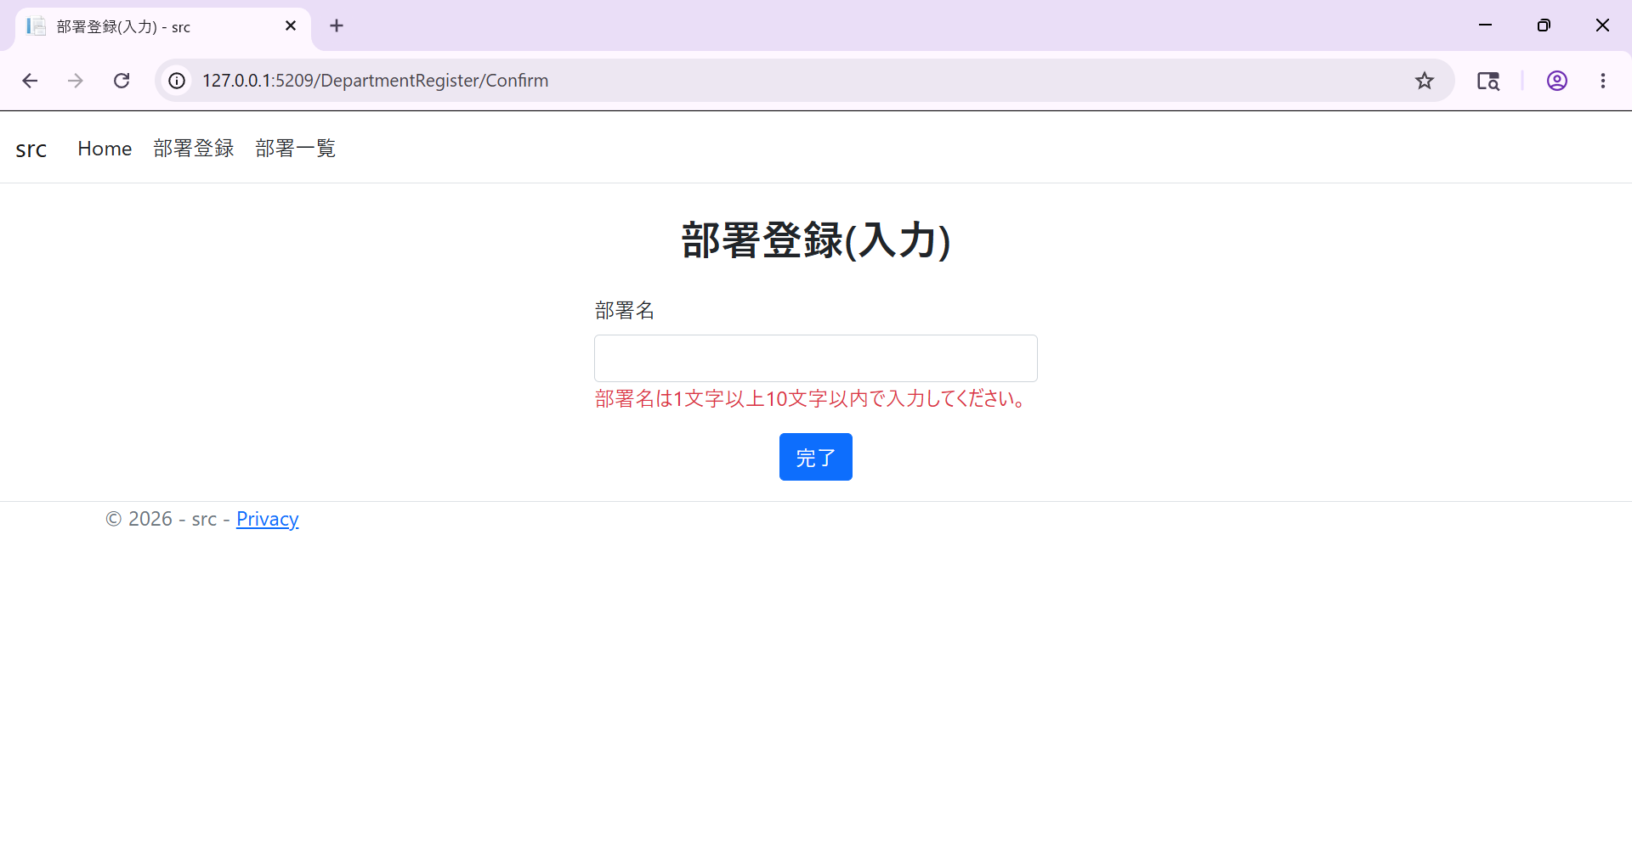

No2 結果

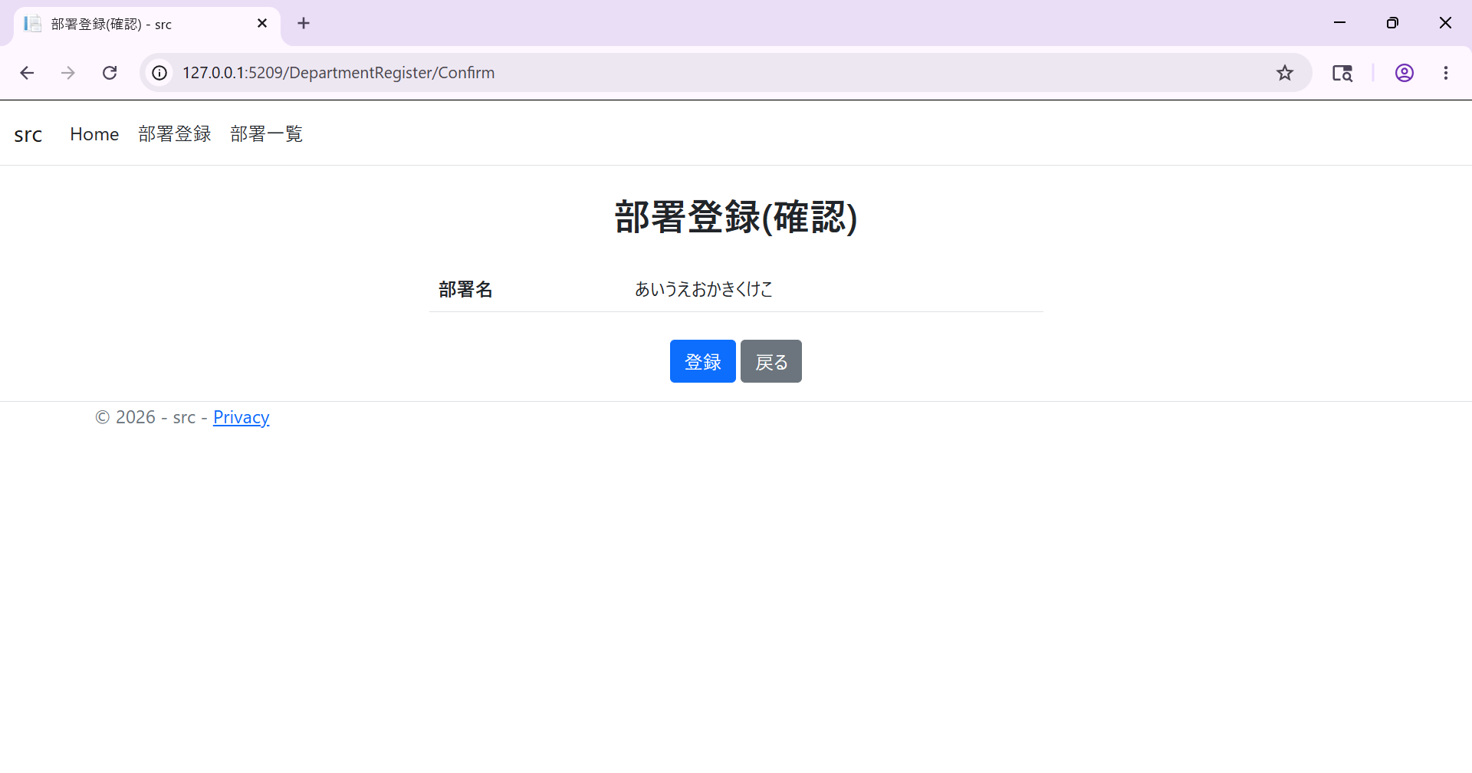

No3結果
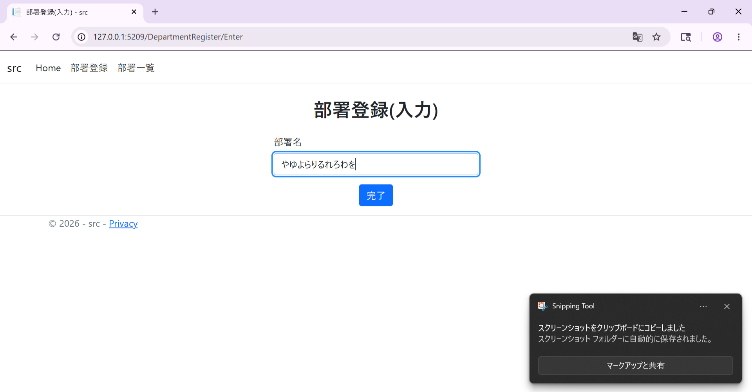

No4 結果

 | 部署登録確認テスト
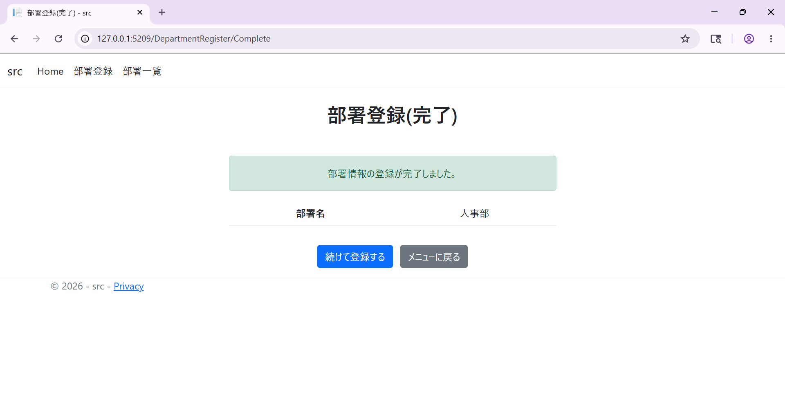

No1 結果
部署登録確認画面

No1 クリック前

No1 クリック後



No2 結果

 | 部署登録後遷移テスト
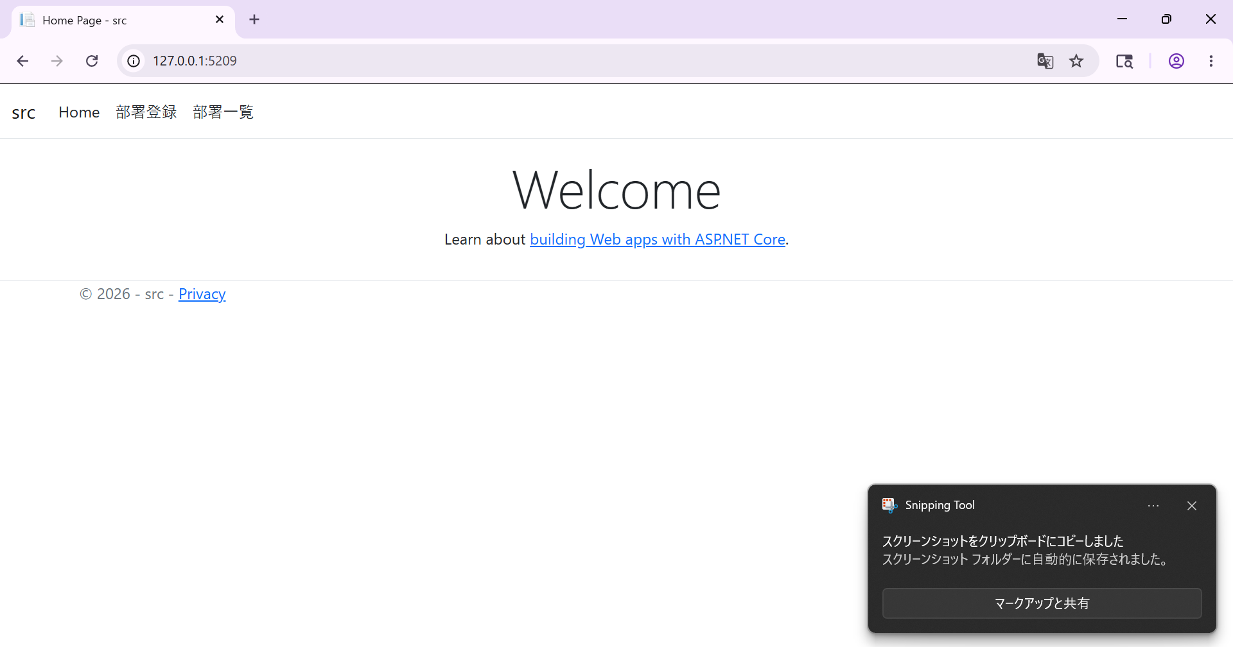

No1 結果

部署登録完了画面


No2 結果

DShow
テストケース
テスト名称 |  | 部署一覧表示テスト
事前条件 |  | 1. データベース登録が完了している(データベース登録用クエリ参照) 2. 機能選択画面が表示されている
テストケース
No | 手順 | 期待結果 | 判定 | 実施日 | 不具合No | 備考
1 | 社員一覧ボタンをクリック | 全部署の情報が一覧で表示される | 〇 | 2026-05-25

テストケース
テスト名称 |  | 部署一覧表示後遷移テスト
事前条件 |  | 1. データベース登録が完了している(データベース登録用クエリ参照) 2. 部署一覧ページが表示されている
テストケース
No | 手順 | 期待結果 | 判定 | 実施日 | 不具合No | 備考
1 | メニューに戻るボタンをクリック | 機能選択画面に遷移する | 〇 | 2026-05-25
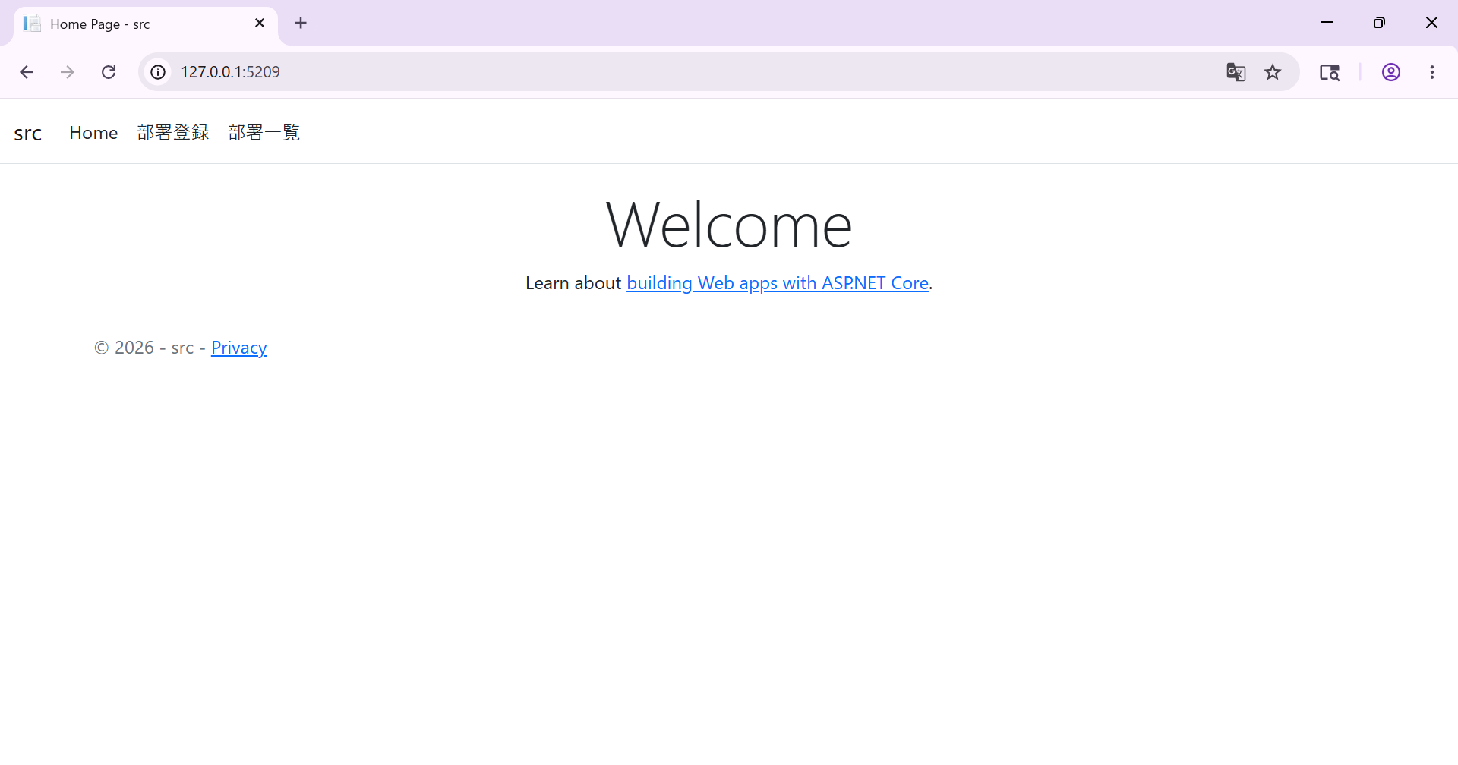

機能選択画面

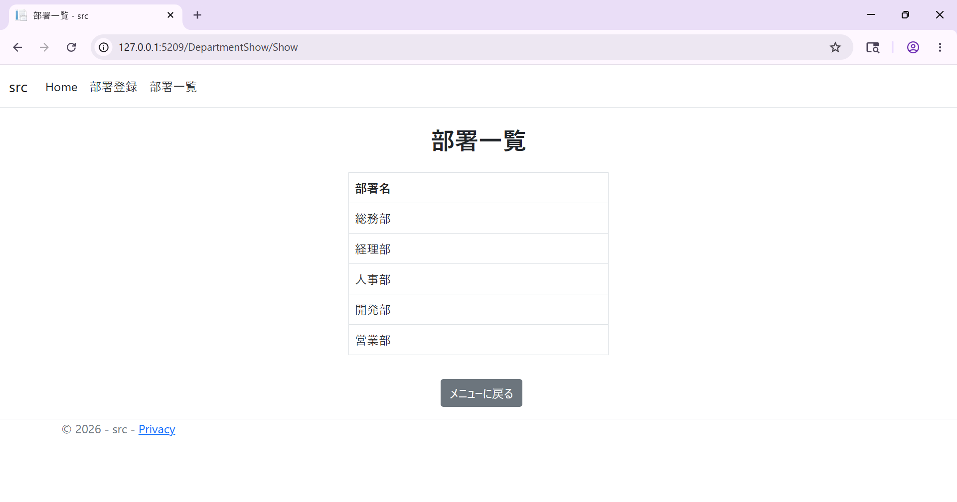

部署一覧画面
部署一覧画面表示時のデータベース


メニューに戻るクリック後

